FAVINCO 18 ao 25
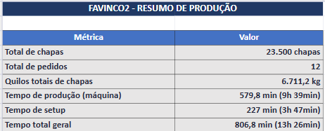
Programação Onduladeira — FAVINCO 18 AO 25
Seq.Prod | Cliente | P.O. | Qtde. Prod. | OF | Qtde Pedido | largura | comprimento (facão) | Sliter Vincadeira | Arranjo | Formato bobinas | Capa Forradeira | MB | CIB | Palete Qtde | Palete (medida LxC)
1 | FAVINCO | P25B |  | 261545 | 800 | 0.567 | 1.666 | 152X263X152 | 2 | 1200 | TPQ100 | TPQ100 | TPQ100 | 4 | 1145x1302
2 | FAVINCO | P60C |  | 261541 | 2000 | 0.575 | 1.886 | 179x217x179 | 2 | 1200 | TLQ125 | TLQ125 | TLQ125 | 4 | 1170x1906
3 | FAVINCO | P60C |  | 261543 | 2000 | 0.533 | 1.470 | 140x253x140 | 2 | 1100 | TLQ125 | TLQ125 | TLQ125 | 4 | 1086x1490
4 | FAVINCO | P60C |  | 261542 | 2000 | 0.470 | 1.470 | 140x190x140 | 2 | 1000 | TLQ125 | TLQ125 | TLQ125 | 4 | 960x1490
5 | FAVINCO | P60C |  | 261540 | 2000 | 0.479 | 1.760 | 148x183x148 | 2 | 1000 | TLQ125 | TLQ125 | TLQ125 | 4 | 978x1780
6 | FAVINCO | P60C |  | 261537 | 3500 | 0.482 | 1.596 | 155x172x155 | 2 | 1000 | TLQ125 | TLQ125 | TLQ125 | 6 | 984x1616
7 | FAVINCO | P60C |  | 261538 | 1000 | 0.401 | 1.240 | 120x161x120 | 2 | 850 | TLQ125 | TLQ125 | TLQ125 | 2 | 822x1260
8 | FAVINCO | P60C |  | 261544 | 3500 | 0.375 | 1.282 | 126x123x126 | 2 | 800 | TLQ125 | TLQ125 | TLQ125 | 4 | 1145x1302
9 | FAVINCO | P25B |  | 261539 | 700 | 0.532 | 1.666 | 152x228x152 | 2 | 1100 | TPQ100 | TPQ100 | TPQ100 | 1 | 1084x1686
10 | FAVINCO | P50B |  | 261534 | 1500 | 0.337 | 0.960 | x | 3 | 1050 | TLQ120 | TLQ110 | TLQ110 | 1 | 1031x1940
11 | FAVINCO | P50B |  | 261536 | 500 | 0.484 | 1.442 | 152x180x152 | 2 | 1000 | TLQ120 | TLQ110 | TLQ110 | 1 | 988x1462
12 | FAVINCO | P50B |  | 261535 | 4000 | 0.388 | 1.530 | 110x168x110 | 2 | 800 | TLQ120 | TLQ110 | TLQ110 | 4 | 1184x1550
 |  |  |  |  | 23500

ABAPEL (2)
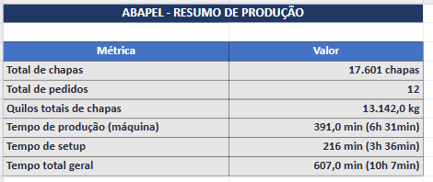
Programação Onduladeira — ABAPEL (2)
Seq.Prod | cliente | P.O. | Qtde. Prod. | OF | OC | Qtde Pedido | largura | comprimento (facão) | Sliter Vincadeira | Arranjo | Formato bobinas | Capa Forradeira | MB | CIB | MC | CIC | Palete Qtde | Palete (medida LxC)
1 | ABAPEL | P50D |  | 261499 | 7985 | 550 | 0.595 | 1.658 | 195x205x195 | 2 | 1250 | TPQ100 | TPQ100 | TPQ100 | TLQ110 | TPQ100 | 3 | 615x1678
2 | ABAPEL | P50D |  | 261500 | 7985 | 660 | 0.595 | 1.836 | 195x205x195 | 2 | 1250 | TPQ100 | TPQ100 | TPQ100 | TLQ110 | TPQ100 | 4 | 615x1856
3 | ABAPEL | P50D |  | 261501 | 7979 | 205 | 1.127 | 2.460 | 281x565x281 | 1 | 1150 | TPQ100 | TLQ110 | TPQ100 | TPQ100 | TPQ100 | 2 | 1147x2480
4 | ABAPEL | P50D |  | 261502 | 7976 | 6000 | 1.010 | 1.440 | x | 1 | 1050 | TPQ100 | TLQ110 | TPQ100 | TLQ110 | TPQ100 | 31 | 1030x1460
5 | ABAPEL | P50D |  | 261503 | 7988 | 440 | 0.912 | 1.860 | 176x560x176 | 1 | 950 | TPQ100 | TPQ100 | TPQ100 | TLQ110 | TPQ100 | 3 | 932x1880
6 | ABAPEL | P50D |  | 261504 | 7994 | 300 | 0.927 | 2.060 | 206x515x206 | 1 | 950 | TPQ100 | TPQ100 | TPQ100 | TLQ110 | TPQ100 | 2 | 947x2080
7 | ABAPEL | P50D |  | 261505 | 7976 | 7000 | 0.890 | 1.100 | x | 1 | 950 | TPQ100 | TLQ110 | TPQ100 | TLQ110 | TPQ100 | 18 | 1120x1800
8 | ABAPEL | P50D |  | 261506 | 7974 | 400 | 0.855 | 1.580 | 140x575x140 | 1 | 900 | TPQ100 | TLQ110 | TPQ100 | TLQ100 | TPQ100 | 3 | 875x1600
9 | ABAPEL | P50D |  | 261507 | 7985 | 500 | 0.852 | 1.720 | 216x445x191 | 1 | 900 | TPQ100 | TPQ100 | TPQ100 | TLQ110 | TPQ100 | 3 | 872x1740
10 | ABAPEL | P50D |  | 261508 | 7979 | 296 | 0.857 | 2.240 | 276x305x276 | 1 | 900 | TPQ100 | TPQ100 | TPQ100 | TLQ110 | TPQ100 | 2 | 877x2260
11 | ABAPEL | P25B |  | 261509 | 7988 | 700 | 0.702 | 1.800 | 176x350x176 | 2 | 1450 | TPQ100 | TPQ100 | TPQ100 |  |  | 2 | 722x1820
12 | ABAPEL | P25B |  | 261510 | 7988 | 550 | 0.942 | 2.434 | 250x442x250 | 1 | 1000 | TPQ100 | TPQ100 | TPQ100 |  |  | 2 | 962x2454
 |  |  |  |  |  | 17601

HARMONY3
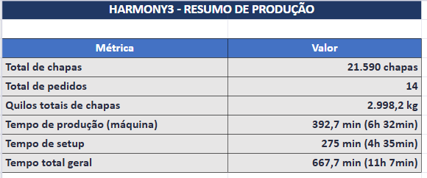
Programação Onduladeira — HARMONY3
Seq.Prod | Cliente | P.O. | OF | Qtde Pedido | largura | comprimento (facão) | Sliter Vincadeira | Arranjo | Formato bobinas | Largura util | Ponta Refile | Refile | Capa Forradeira | Palete Qtde | Palete (medida LxC)
7 | HARMONY | P50D | 261531 | 300 | 1.031 | 2.044 | 207x207x207x207x203 | 1 | 1100 | TPQ100 | TPQ100 | TPQ100 | TPQ100 | 2 | 1051x2064
13 | HARMONY | P25B | 261516 | 2290 | 0.492 | 0.553 | 56x380x56 | 3 | 1500 | TPQ100 | TPQ100 | TPQ100 | TPQ100 | 3 | 1126x1988
14 | HARMONY | P25B | 261517 | 1865 | 0.472 | 0.693 | 81x310x81 | 3 | 1450 | TPQ100 | TPQ100 | TPQ100 | TPQ100 | 3 | 964x2099
15 | HARMONY | P25B | 261530 | 750 | 0.448 | 0.929 | 53x128x86x128x53 | 3 | 1400 | TPQ100 | TPQ100 | TPQ100 | TPQ100 | 1 | 916x1878
16 | HARMONY | P25B | 261518 | 1400 | 0.402 | 1.213 | 126x150x126 | 3 | 1250 | TPQ100 | TPQ100 | TPQ100 | TPQ100 | 2 | 824x1233
17 | HARMONY | P25B | 261519 | 1050 | 0.577 | 1.013 | 121x335x121 | 2 | 1200 | TPQ100 | TPQ100 | TPQ100 | TPQ100 | 3 | 1174x2046
9 | HARMONY | P55D | 261532 | 285 | 0.986 | 2.391 | 243x500x243 | 1 | 1200 | TLQ100 | TLQ100 | TLQ100 | TLQ100 | 3 | 1006x2411
19 | HARMONY | P25B | 261521 | 2350 | 1.042 | 1.753 | 196x650x196 | 1 | 1100 | TPQ100 | TPQ100 | TPQ100 | TPQ100 | 3 | 1062x1773
21 | HARMONY | P25B | 261323 | 500 | 0.942 | 1.633 | 146x650x146 | 1 | 1000 | TPQ100 | TPQ100 | TPQ100 | TPQ100 | 1 | 962x1653
23 | HARMONY | P25B | 261525 | 2100 | 0.912 | 0.573 | 56x800x56 | 1 | 950 | TPQ100 | TPQ100 | TPQ100 | TPQ100 | 3 | 1166x1844
25 | HARMONY | P25B | 261529 | 1600 | 0.284 | 0.649 | 78x128x78 | 3 | 900 | TPQ100 | TPQ100 | TPQ100 | TPQ100 | 1 | 1156x1967
26 | HARMONY | P25B | 261526 | 4000 | 0.284 | 1.389 | 83x118x83 | 3 | 900 | TPQ100 | TPQ100 | TPQ100 | TPQ100 | 2 | 1156x1409
27 | HARMONY | P25B | 261533 | 1900 | 0.792 | 1.453 | 96x600x96 | 1 | 850 | TPQ100 | TPQ100 | TPQ100 | TPQ100 | 2 | 812x1473
28 | HARMONY | P40B | 261528 | 1200 | 0.830 | 0.630 | x | 1 | 850 | TLQ110 | TPQ100 | TLQ110 | TLQ110 | 2 | 850x1910

RM Embalagens
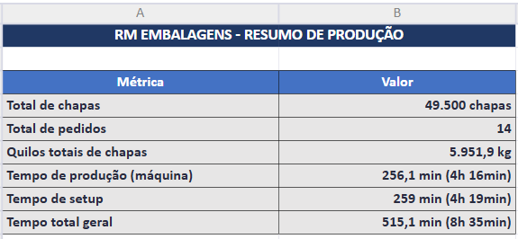
Programação Onduladeira — RM EMBALAGENS
Seq.Prod | Cliente | P.O. | Qtde. Prod. | OF | Qtde Pedido | largura | comprimento (facão) | Sliter Vincadeira | Arranjo | Formato bobinas | Capa Forradeira | MB | CIB | MC | CIC | Palete Qtde | Palete (medida LxC)
1 | RM Embalagens | P55D |  | 261479 | 1000 | 0.564 | 1.360 | 112x340x112 | 2 | 1150 | TLQ100 | TLQ110 | TLQ100 | TLQ110 | TLQ100 | 3 | 1148x1380
2 | RM Embalagens | P50D |  | 261480 | 550 | 0.951 | 2.060 | 218x475x40x218 | 3 | 800 | TPQ100 | TPQ100 | TPQ100 | TLQ110 | TPQ100 | 4 | 1044x1680
3 | RM Embalagens | P25B |  | 261481 | 4100 | 0.320 | 0.744 | 70x70x70x70x40 | 2 | 1550 | TPQ100 | TPQ100 | TPQ100 |  |  | 3 | 780x1508
4 | RM Embalagens | P25B |  | 261482 | 900 | 0.760 | 1.488 | x | 2 | 1550 | TPQ100 | TPQ100 | TPQ100 |  |  | 3 | 780x1508
5 | RM Embalagens | P25B |  | 261483 | 3000 | 0.480 | 0.740 | x | 3 | 1500 | TPQ100 | TPQ100 | TPQ100 |  |  | 2 | 980x1500
6 | RM Embalagens | P25B |  | 261484 | 2700 | 0.490 | 0.740 | x | 3 | 1500 | TPQ100 | TPQ100 | TPQ100 |  |  | 2 | 1000x1500
7 | RM Embalagens | P25B |  | 261485 | 2100 | 0.700 | 0.660 | x | 2 | 1450 | TPQ100 | TPQ100 | TPQ100 |  |  | 2 | 720x2000
8 | RM Embalagens | P25B |  | 261486 | 2550 | 0.623 | 0.605 | 130x54x255x54x130 | 2 | 1300 | TPQ100 | TPQ100 | TPQ100 |  |  | 3 | 643x1835
9 | RM Embalagens | P25B |  | 261487 | 4000 | 0.400 | 0.600 | x | 3 | 1250 | TPQ100 | TPQ100 | TPQ100 |  |  | 2 | 820x1820
10 | RM Embalagens | P25B |  | 261488 | 3000 | 0.710 | 0.600 | x | 1 | 1000 | TPQ100 | TPQ100 | TPQ100 |  |  | 3 | 971x2080
11 | RM Embalagens | P25B |  | 261489 | 5000 | 0.304 | 0.640 | 77x150x77 | 3 | 950 | TPQ100 | TPQ100 | TPQ100 |  |  | 2 | 932x1940
12 | RM Embalagens | P25B |  | 261490 | 3600 | 0.300 | 0.900 | x | 3 | 950 | TPQ100 | TPQ100 | TPQ100 |  |  | 2 | 920x1820
13 | RM Embalagens | PK45C |  | 261491 | 7000 | 0.277 | 0.740 | 76x125x75 | 3 | 800 | KSZ110 | TLQ110 | TLQ110 |  |  | 4 | 1044x1680
14 | RM Embalagens | PK45C |  | 261492 | 10000 | 0.256 | 0.830 | 78x100x78 | 3 | 800 | KSZ110 | TLQ110 | TLQ110 |  |  | 4 | 1044x1680
 |  |  |  |  | 43050

